表紙
 |  | Customer Name(客先名)：
 |  | 株式会社シーマン商会 様

 |  | Constructon Name(工事名称)：
 |  | 予約システム価格変更対応 (～2026/03/31)

 |  | Drawing Name(図面名称)：
 |  | 画面レイアウト

 |  | Drawing Number(図面番号)：
 |  | OBP-103-1160-Rev.0

承認図の場合は、提出後約2週間の次の期限までに返却お願い致します。
2025年 10月 03日（金曜日）
期限を過ぎれば、連絡の上承認頂いたものとして設計を進めさせて頂きます。
コメントある場合は、同時送付のコメントリプライシート（EXCEL)へ追記下さい。
承認返却の際、以下にチェックマークをお願い致します。
□コメント無し承認 □コメント付き承認 □コメント付き再提出依頼
 |  |  |  |  |  | ☐ INTERNAL(内部図)
 |  |  |  |  |  | ☐ REFERENCE(参考図)
 |  |  |  |  |  | ☑ APPROVAL(承認図)
 |  |  |  |  |  | □ FINAL(完成図)

 |  |  |  |  |  |  |  | 図面枚数
 |  |  |  |  | 40 SHEETS WITH COVER（A3x0,A4x40) |  |  | A3 ： | 0 | ←図面枚数を記載
 |  |  |  |  |  |  |  | A4 ： | 40 | ←図面枚数を記載
 | Rev. 改訂番号 | DATE 日付 | DESCRIPTION 改訂内容 |  | APPR'D 承認 | CHEKCKED 検査 | DRAWN 作成
 | 0 | 2025-09-10 | 初回出図

 | DISTRIBUTION 配付先
 | CUSTOMER お客様
 | 1
株式会社 亀山電機
Kameyama Electric Co., Ltd.

 | プロジェクト名：予約システム価格変更対応(～2026/03/31)
 | 図面名称：画面レイアウト
 | 図面番号：OBP-103-1160-Rev.0

Rev. | お客様コメント |  |  | 亀山電機回答 |  |  | ステータス
0 | N/A |  |  | 初回出図 |  |  | N/A

1. ホームページ
画面レイアウト |  |  |  |  |  |  | 作成者 | KD竹下
システム名 |  | 予約システム |  |  |  |  | 作成日 | 2025-09-04
機能ID |  | － | 機能名称 | 1. ホームページ |  |  | 更新者 | －
画面ID |  | － | 画面名称 | 1-1-1. 各コースの特徴 |  |  | 更新日 | －

ページ： | TOP＞各コースの特徴
URL： | https://www.gunkanjima-tour.jp/
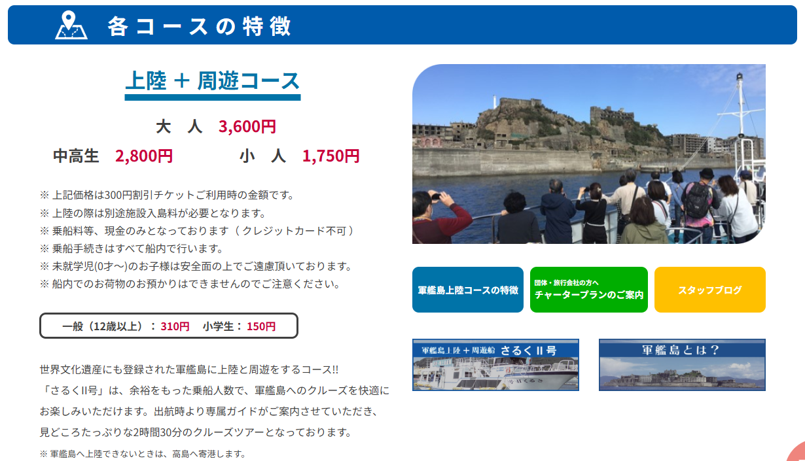

追加

変更

画面レイアウト |  |  |  |  |  |  | 作成者 | KD竹下
システム名 |  | 予約システム |  |  |  |  | 作成日 | 2025-09-04
機能ID |  | － | 機能名称 | 1. ホームページ |  |  | 更新者 | －
画面ID |  | － | 画面名称 | 1-1-2. 各種資料のダウンロード |  |  | 更新日 | －

ページ： | TOP＞各種資料のダウンロード
URL： | https://www.gunkanjima-tour.jp/
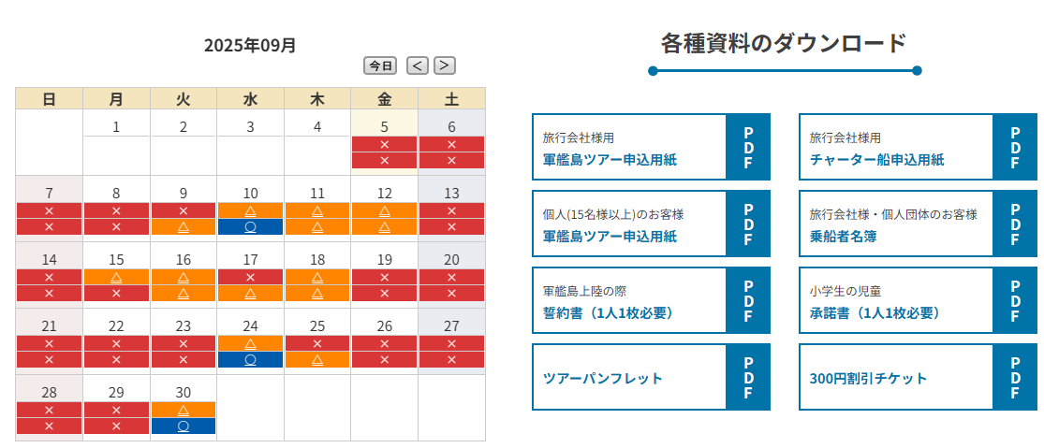

変更

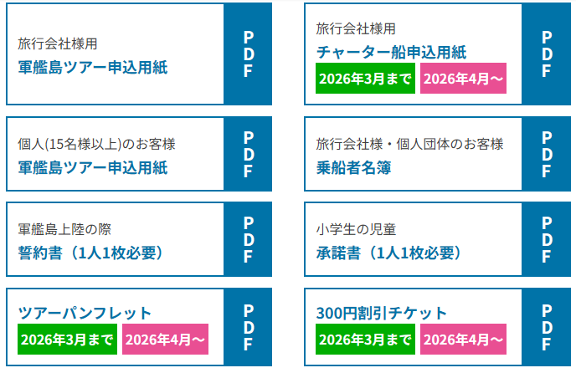
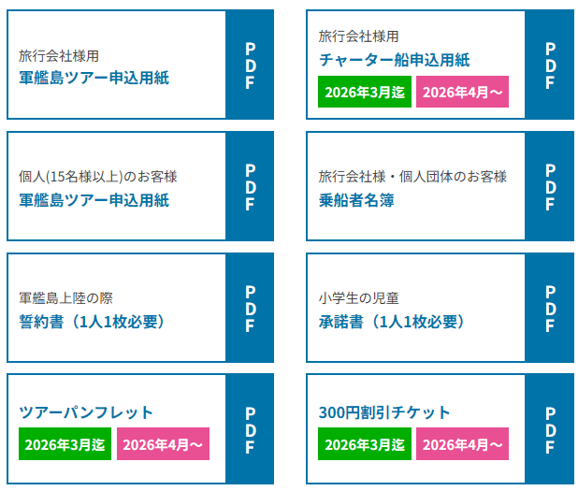

高さ変更
変更
変更

画面レイアウト |  |  |  |  |  |  | 作成者 | KD竹下
システム名 |  | 予約システム |  |  |  |  | 作成日 | 2025-09-04
機能ID |  | － | 機能名称 | 1. ホームページ |  |  | 更新者 | －
画面ID |  | － | 画面名称 | 1-2. 各種資料のダウンロード（チャータープラン） |  |  | 更新日 | －

ページ： | TOP＞「団体・旅行会社の方へチャータープランのご案内」バナー＞
 | 各種資料のダウンロード
URL： | https://www.gunkanjima-tour.jp/charterplan/
変更
変更

高さ変更
変更

画面レイアウト |  |  |  |  |  |  | 作成者 | KD竹下
システム名 |  | 予約システム |  |  |  |  | 作成日 | 2025-09-04
機能ID |  | － | 機能名称 | 1. ホームページ |  |  | 更新者 | －
画面ID |  | － | 画面名称 | 1-3. チャーター船申込用紙（料金改定版） |  |  | 更新日 | －

ページ： | TOP＞「団体・旅行会社の方へチャータープランのご案内」バナー＞ |  |  |  | ・ | 左記PDFファイルはお客様より提供あり。
 | 各種資料のダウンロード＞「チャーター船申込用紙」バナー
URL： | https://www.gunkanjima-tour.jp/charterplan/
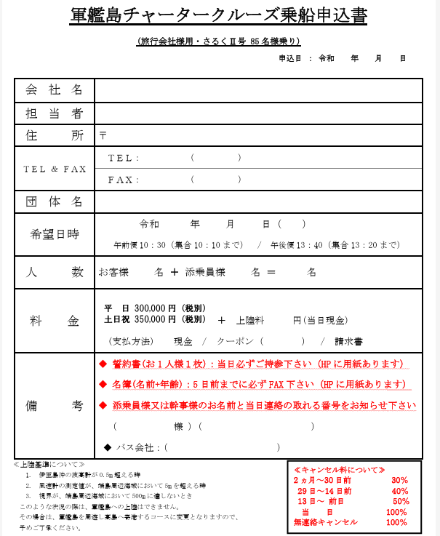

改定後の料金へ変更

画面レイアウト |  |  |  |  |  |  | 作成者 | KD竹下
システム名 |  | 予約システム |  |  |  |  | 作成日 | 2025-09-04
機能ID |  | － | 機能名称 | 1. ホームページ |  |  | 更新者 | －
画面ID |  | － | 画面名称 | 1-4. 軍艦島周遊コース申込用紙（料金改定版） |  |  | 更新日 | －

ページ： | TOP＞「団体・旅行会社の方へチャータープランのご案内」バナー＞ |  |  |  | ・ | 左記PDFファイルはお客様より提供あり。
 | 各種資料のダウンロード＞「軍艦島周遊コース申込用紙」バナー
URL： | https://www.gunkanjima-tour.jp/charterplan/
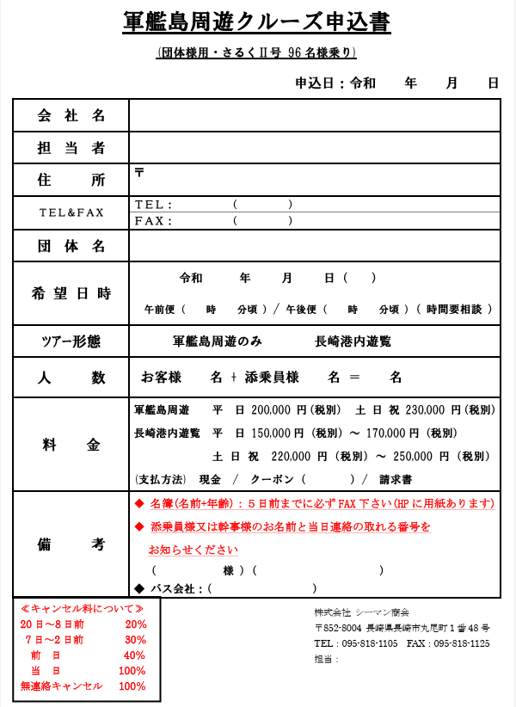

改定後の料金へ変更

画面レイアウト |  |  |  |  |  |  | 作成者 | KD竹下
システム名 |  | 予約システム |  |  |  |  | 作成日 | 2025-09-04
機能ID |  | － | 機能名称 | 1. ホームページ |  |  | 更新者 | －
画面ID |  | － | 画面名称 | 1-5. ツアーパンフレット |  |  | 更新日 | －

ページ： | TOP＞「団体・旅行会社の方へチャータープランのご案内」バナー＞ |  |  |  | ・ | 左記PDFファイルはお客様より提供あり。
 | 各種資料のダウンロード＞「ツアーパンフレット」バナー
URL： | https://www.gunkanjima-tour.jp/charterplan/
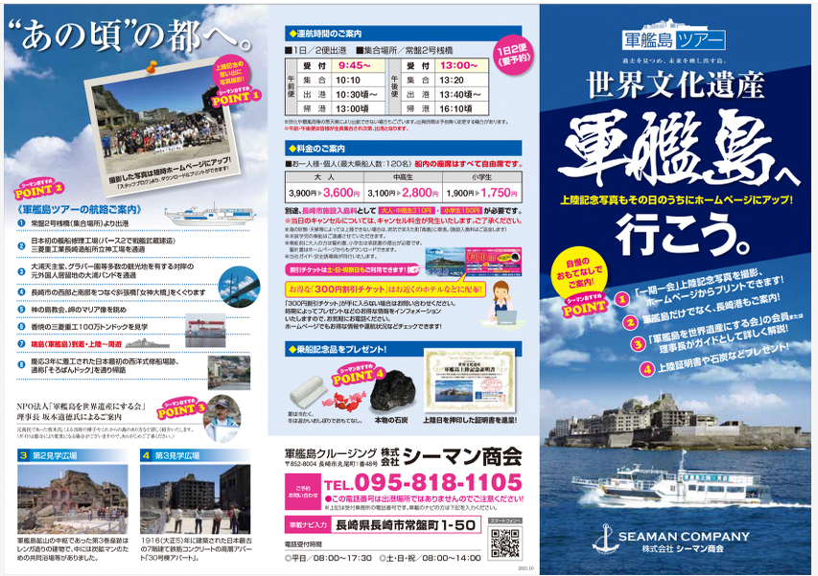

改定後の料金へ変更

画面レイアウト |  |  |  |  |  |  | 作成者 | KD竹下
システム名 |  | 予約システム |  |  |  |  | 作成日 | 2025-09-04
機能ID |  | － | 機能名称 | 1. ホームページ |  |  | 更新者 | －
画面ID |  | － | 画面名称 | 1-6-1. 各コースの特徴 |  |  | 更新日 | －

ページ： | TOP＞各コースの特徴＞「軍艦島上陸コースの特徴」バナー＞軍艦島上陸＋周遊コース＞
 | 料金表
URL： | https://www.gunkanjima-tour.jp/point/
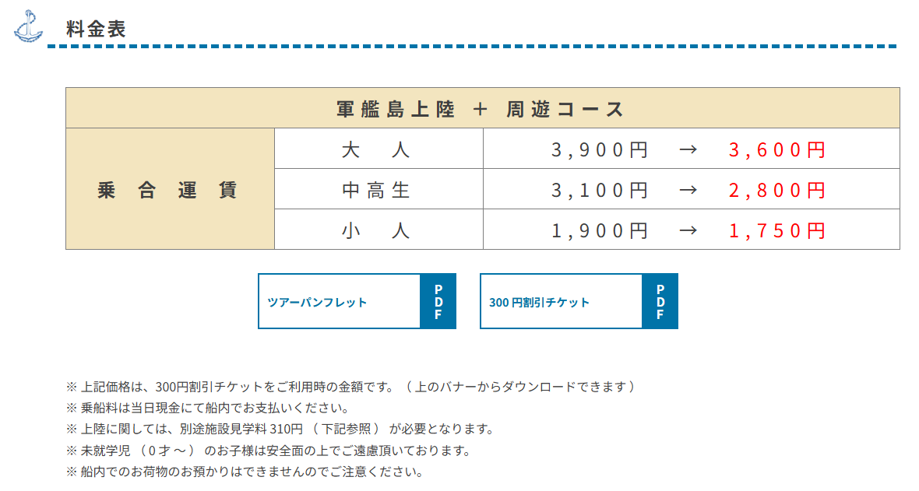

追加

変更

変更

変更

画面レイアウト |  |  |  |  |  |  | 作成者 | KD竹下
システム名 |  | 予約システム |  |  |  |  | 作成日 | 2025-09-04
機能ID |  | － | 機能名称 | 1. ホームページ |  |  | 更新者 | －
画面ID |  | － | 画面名称 | 1-6-2. 各コースの特徴 |  |  | 更新日 | －

ページ： | TOP＞各コースの特徴＞軍艦島上陸 ＋ 周遊コース＞施設見学料
URL： | https://www.gunkanjima-tour.jp/point/

追加

画面レイアウト |  |  |  |  |  |  | 作成者 | KD竹下
システム名 |  | 予約システム |  |  |  |  | 作成日 | 2025-09-04
機能ID |  | － | 機能名称 | 1. ホームページ |  |  | 更新者 | －
画面ID |  | － | 画面名称 | 1-6-3. 各コースの特徴 |  |  | 更新日 | －

ページ： | TOP＞各コースの特徴＞軍艦島上陸 ＋ 周遊コース＞チャータープラン
URL： | https://www.gunkanjima-tour.jp/point/
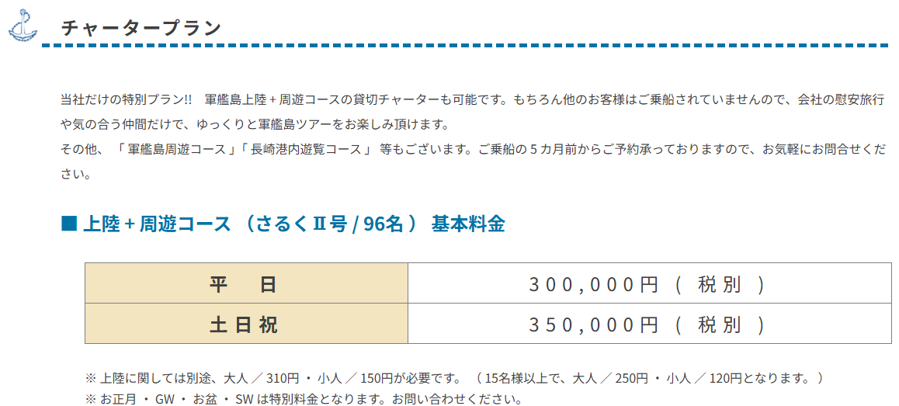

追加

画面レイアウト |  |  |  |  |  |  | 作成者 | KD竹下
システム名 |  | 予約システム |  |  |  |  | 作成日 | 2025-09-04
機能ID |  | － | 機能名称 | 1. ホームページ |  |  | 更新者 | －
画面ID |  | － | 画面名称 | 1-6-4. 各コースの特徴 |  |  | 更新日 | －

ページ： | TOP＞各コースの特徴＞軍艦島周遊コース＞チャータープラン
URL： | https://www.gunkanjima-tour.jp/point/
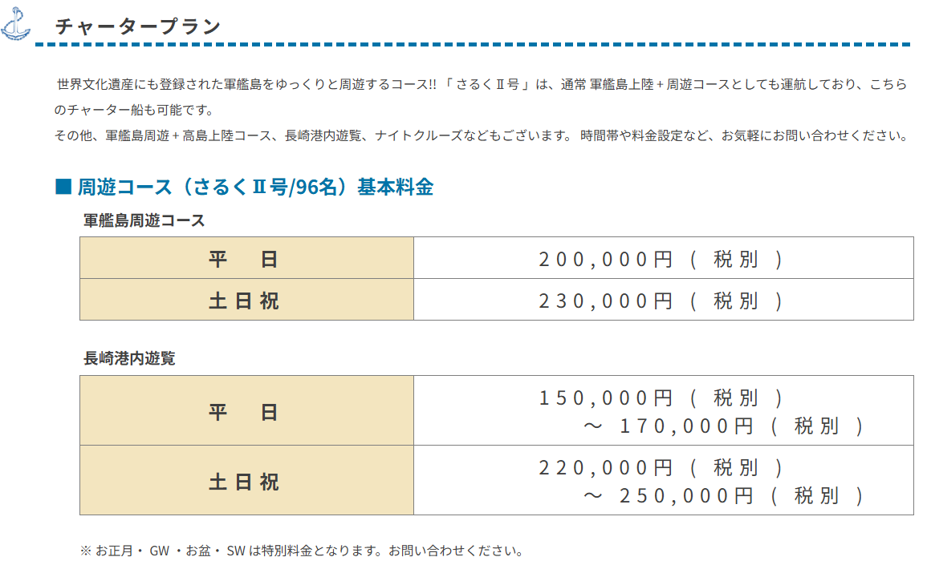

追加

画面レイアウト |  |  |  |  |  |  | 作成者 | KD竹下
システム名 |  | 予約システム |  |  |  |  | 作成日 | 2025-09-04
機能ID |  | － | 機能名称 | 1. ホームページ |  |  | 更新者 | －
画面ID |  | － | 画面名称 | 1-7-1. 料金表 |  |  | 更新日 | －

ページ： | TOP＞「料金表はこちら」リンク＞個人のお客様＞料金表
URL： | https://www.gunkanjima-tour.jp/price-schedule/

追加

変更
変更

画面レイアウト |  |  |  |  |  |  | 作成者 | KD竹下
システム名 |  | 予約システム |  |  |  |  | 作成日 | 2025-09-04
機能ID |  | － | 機能名称 | 1. ホームページ |  |  | 更新者 | －
画面ID |  | － | 画面名称 | 1-7-2. 料金表 |  |  | 更新日 | －

ページ： | TOP＞「料金表はこちら」リンク＞個人のお客様＞施設見学料
URL： | https://www.gunkanjima-tour.jp/price-schedule/

追加

画面レイアウト |  |  |  |  |  |  | 作成者 | KD竹下
システム名 |  | 予約システム |  |  |  |  | 作成日 | 2025-09-04
機能ID |  | － | 機能名称 | 1. ホームページ |  |  | 更新者 | －
画面ID |  | － | 画面名称 | 1-7-3. 料金表 |  |  | 更新日 | －

ページ： | TOP＞「料金表はこちら」リンク＞旅行会社様＞料金表
URL： | https://www.gunkanjima-tour.jp/price-schedule/

追加

画面レイアウト |  |  |  |  |  |  | 作成者 | KD竹下
システム名 |  | 予約システム |  |  |  |  | 作成日 | 2025-09-04
機能ID |  | － | 機能名称 | 1. ホームページ |  |  | 更新者 | －
画面ID |  | － | 画面名称 | 1-7-4. 料金表 |  |  | 更新日 | －

ページ： | TOP＞「料金表はこちら」リンク＞旅行会社様＞施設見学料
URL： | https://www.gunkanjima-tour.jp/price-schedule/#anc_comp

追加

画面レイアウト |  |  |  |  |  |  | 作成者 | KD竹下
システム名 |  | 予約システム |  |  |  |  | 作成日 | 2025-09-04
機能ID |  | － | 機能名称 | 1. ホームページ |  |  | 更新者 | －
画面ID |  | － | 画面名称 | 1-8-1. 旅行会社様 軍艦島ツアーご予約 |  |  | 更新日 | －

ページ： | TOP＞「料金はこちら」リンク＞「旅行会社様軍艦島ツアーご予約」バナー＞料金表・施設見学料
URL： | https://www.gunkanjima-tour.jp/tourcompany/
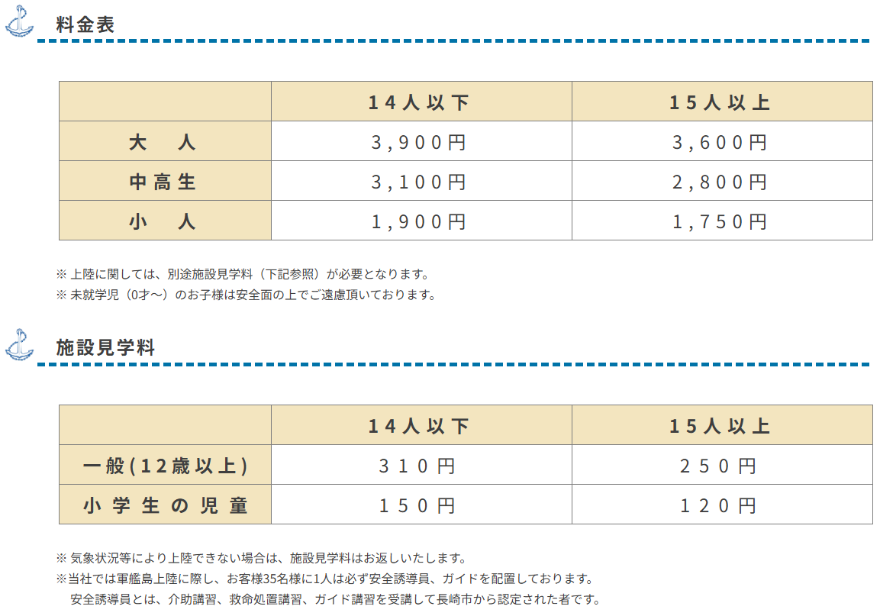

追加

追加

画面レイアウト |  |  |  |  |  |  | 作成者 | KD竹下
システム名 |  | 予約システム |  |  |  |  | 作成日 | 2025-09-04
機能ID |  | － | 機能名称 | 1. ホームページ |  |  | 更新者 | －
画面ID |  | － | 画面名称 | 1-8-2. 旅行会社様 軍艦島ツアーご予約 |  |  | 更新日 | －

ページ： | TOP＞「料金はこちら」リンク＞「旅行会社様軍艦島ツアーご予約」バナー＞チャータープラン＞
 | 上陸 ＋ 周遊コース（さるくⅡ号/96名）基本料金
URL： | https://www.gunkanjima-tour.jp/tourcompany/
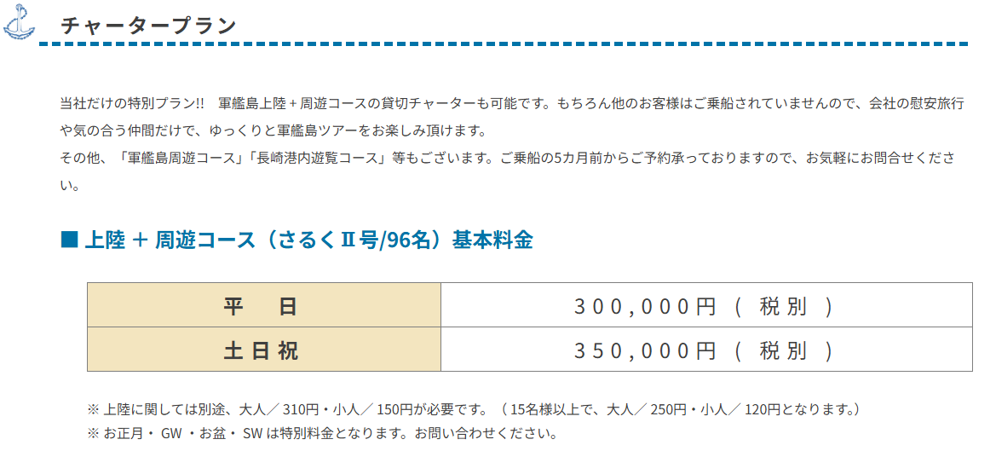

追加

画面レイアウト |  |  |  |  |  |  | 作成者 | KD竹下
システム名 |  | 予約システム |  |  |  |  | 作成日 | 2025-09-04
機能ID |  | － | 機能名称 | 1. ホームページ |  |  | 更新者 | －
画面ID |  | － | 画面名称 | 1-8-3. 旅行会社様 軍艦島ツアーご予約 |  |  | 更新日 | －

ページ： | TOP＞「料金はこちら」リンク＞「旅行会社様軍艦島ツアーご予約」バナー＞チャータープラン＞
 | 周遊コース（さるくⅡ号/96名）基本料金
URL： | https://www.gunkanjima-tour.jp/tourcompany/
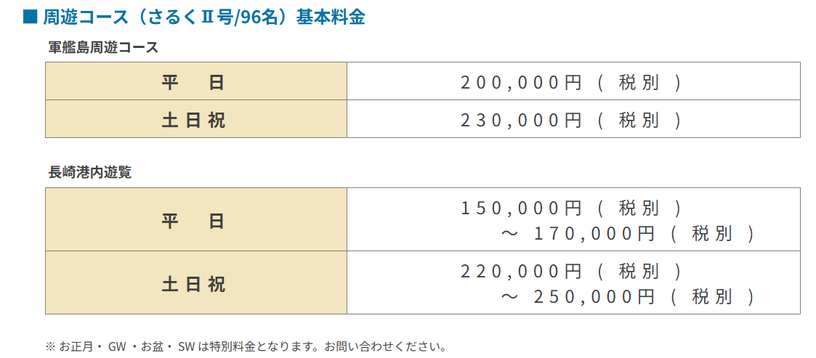

追加

画面レイアウト |  |  |  |  |  |  | 作成者 | KD竹下
システム名 |  | 予約システム |  |  |  |  | 作成日 | 2025-09-04
機能ID |  | － | 機能名称 | 1. ホームページ |  |  | 更新者 | －
画面ID |  | － | 画面名称 | 1-9-1. よくある質問 |  |  | 更新日 | －

ページ： | TOP＞「よくある質問」リンク
URL： | https://www.gunkanjima-tour.jp/faq/
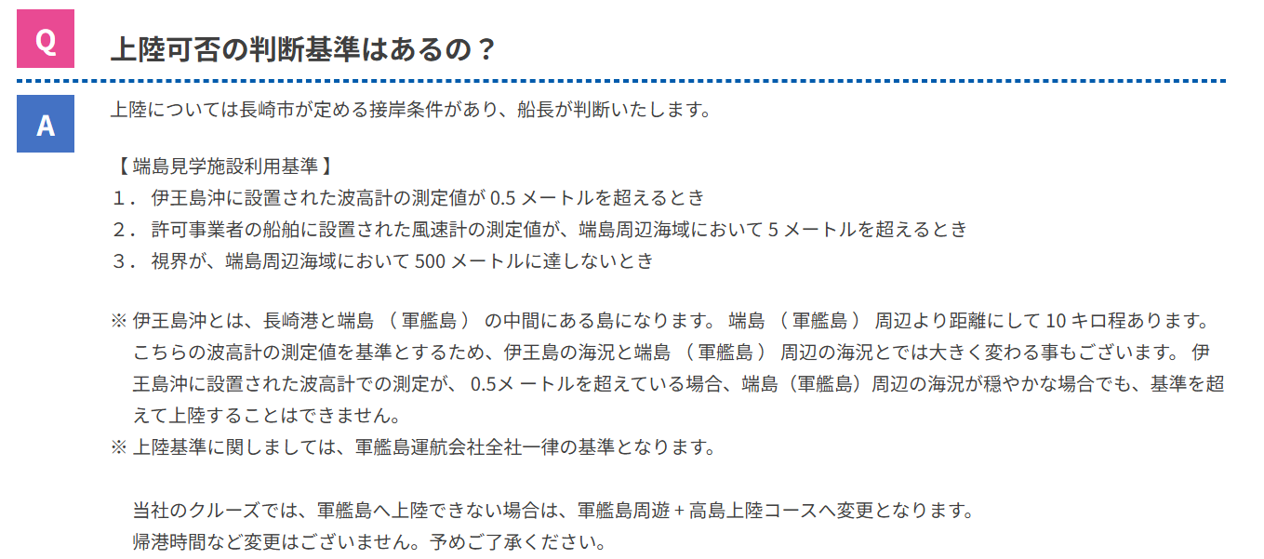

変更なし

画面レイアウト |  |  |  |  |  |  | 作成者 | KD竹下
システム名 |  | 予約システム |  |  |  |  | 作成日 | 2025-09-04
機能ID |  | － | 機能名称 | 1. ホームページ |  |  | 更新者 | －
画面ID |  | － | 画面名称 | 1-9-2. よくある質問 |  |  | 更新日 | －

ページ： | TOP＞「よくある質問」リンク
URL： | https://www.gunkanjima-tour.jp/faq/

追加

画面レイアウト |  |  |  |  |  |  | 作成者 | KD竹下
システム名 |  | 予約システム |  |  |  |  | 作成日 | 2025-09-04
機能ID |  | － | 機能名称 | 1. ホームページ |  |  | 更新者 | －
画面ID |  | － | 画面名称 | 1-10. 料金改定のお知らせ |  |  | 更新日 | －

追加
 |  |  |  |  | ・ | 「料金改定のお知らせ」バナーがクリック
 |  |  |  |  |  | されると、左記PDFファイルを表示する。
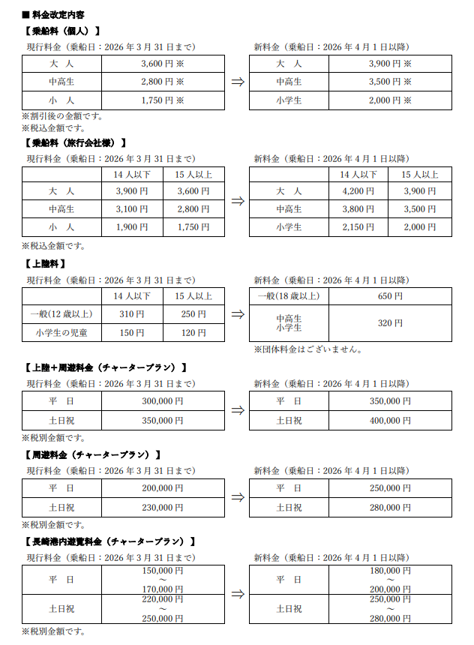

新料金は、料金確定後その内容へ変更する。

画面レイアウト |  |  |  |  |  |  | 作成者 | KD竹下
システム名 |  | 予約システム |  |  |  |  | 作成日 | 2025-09-04
機能ID |  | － | 機能名称 | 1. ホームページ |  |  | 更新者 | －
画面ID |  | － | 画面名称 | 1-11. 各種資料のダウンロード |  |  | 更新日 | －

ページ： | TOP＞各コースの特徴＞「軍艦島上陸コースの特徴」バナー＞軍艦島上陸＋周遊コース＞
 | 各種資料のダウンロード
URL： | http://www.gunkanjima-tour.jp/point/

変更

画面レイアウト |  |  |  |  |  |  | 作成者 | KD竹下
システム名 |  | 予約システム |  |  |  |  | 作成日 | 2025-09-04
機能ID |  | － | 機能名称 | 1. ホームページ |  |  | 更新者 | －
画面ID |  | － | 画面名称 | 1-12. 各種資料のダウンロード |  |  | 更新日 | －

ページ： | TOP＞各コースの特徴＞「チャータープランのご案内」バナー＞チャータープラン＞
 | 各種資料のダウンロード
URL： | http://www.gunkanjima-tour.jp/charterplan/

変更
変更

変更

画面レイアウト |  |  |  |  |  |  | 作成者 | KD竹下
システム名 |  | 予約システム |  |  |  |  | 作成日 | 2025-09-04
機能ID |  | － | 機能名称 | 1. ホームページ |  |  | 更新者 | －
画面ID |  | － | 画面名称 | 1-13. 各種資料のダウンロード |  |  | 更新日 | －

ページ： | TOP＞各種資料のダウンロード
URL： | http://www.gunkanjima-tour.jp/
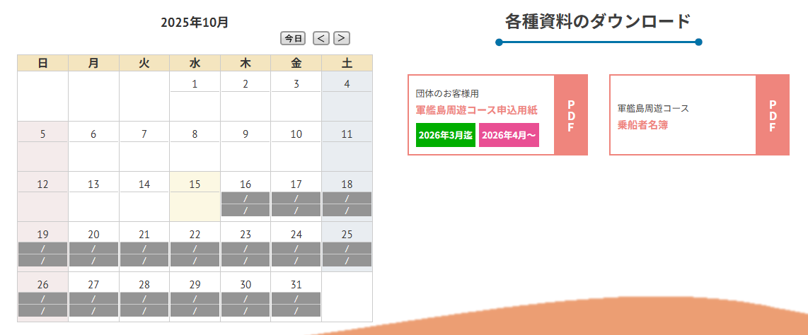

変更

2. 予約機能
画面レイアウト |  |  |  |  |  |  | 作成者 | KD竹下
システム名 |  | 予約システム |  |  |  |  | 作成日 | 2025-09-04
機能ID |  | － | 機能名称 | 2. 予約機能 |  |  | 更新者 | －
画面ID |  | － | 画面名称 | 2-1. コース・日付選択 |  |  | 更新日 | －

ページ： | TOP＞「ご予約はこちら！」バナー＞コース・日付選択
URL： | https://www.gunkanjima-tour-reserve.jp/reserve_input.php?course=1#calendar-anc
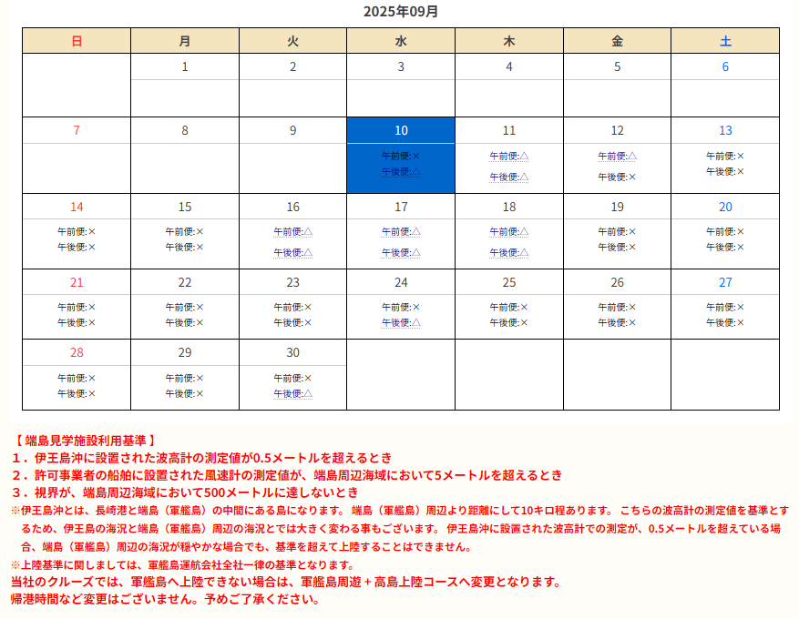

変更

画面レイアウト |  |  |  |  |  |  | 作成者 | KD竹下
システム名 |  | 予約システム |  |  |  |  | 作成日 | 2025-09-04
機能ID |  | － | 機能名称 | 2. 予約機能 |  |  | 更新者 | －
画面ID |  | － | 画面名称 | 2-2-1. 予約入力 |  |  | 更新日 | －

ページ： | TOP＞「ご予約はこちら！」バナー＞予約入力
URL： | https://www.gunkanjima-tour-reserve.jp/reserve_input.php?course=1#calendar-anc
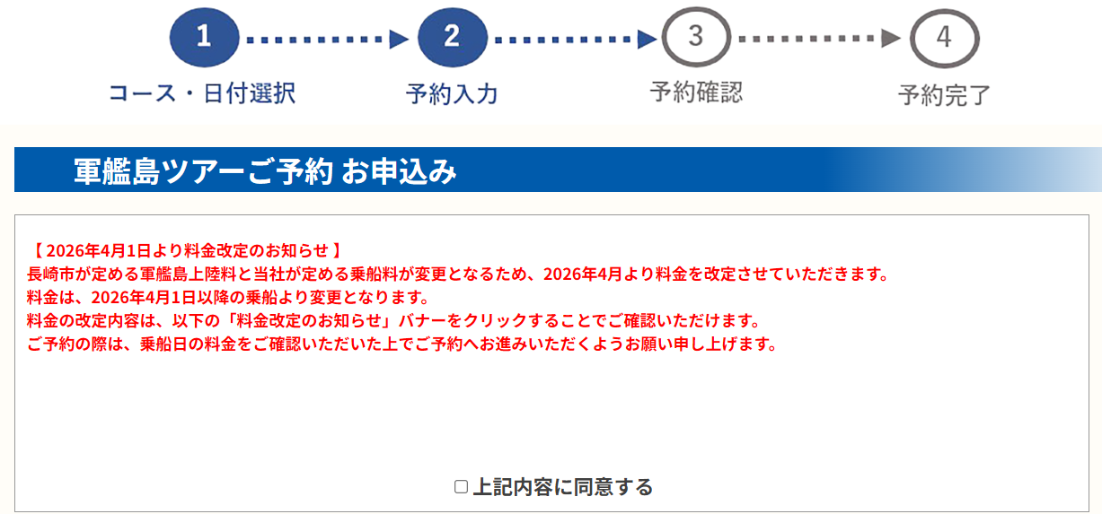

変更

乗船日の乗船料と上陸料を取得し、表示

画面レイアウト |  |  |  |  |  |  | 作成者 | KD竹下
システム名 |  | 予約システム |  |  |  |  | 作成日 | 2025-09-04
機能ID |  | － | 機能名称 | 2. 予約機能 |  |  | 更新者 | －
画面ID |  | － | 画面名称 | 2-2-2. 予約入力 |  |  | 更新日 | －

ページ： | TOP＞「ご予約はこちら！」バナー＞予約入力
URL： | https://www.gunkanjima-tour-reserve.jp/reserve_input.php?course=1#calendar-anc
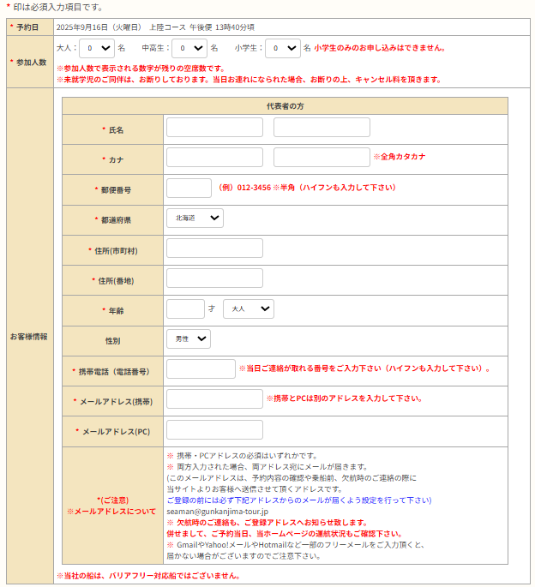

変更

画面レイアウト |  |  |  |  |  |  | 作成者 | KD竹下
システム名 |  | 予約システム |  |  |  |  | 作成日 | 2025-09-04
機能ID |  | － | 機能名称 | 2. 予約機能 |  |  | 更新者 | －
画面ID |  | － | 画面名称 | 2-3-1. 予約確認 |  |  | 更新日 | －

ページ： | TOP＞「ご予約はこちら！」バナー＞予約確認
URL： | https://www.gunkanjima-tour-reserve.jp/reserve_input.php?course=1#calendar-anc

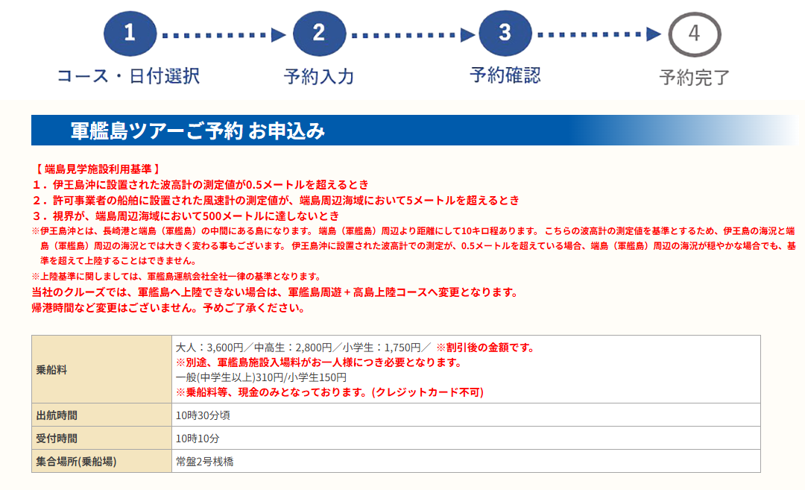

変更

変更

乗船日の乗船料と上陸料を取得し、表示

画面レイアウト |  |  |  |  |  |  | 作成者 | KD竹下
システム名 |  | 予約システム |  |  |  |  | 作成日 | 2025-09-04
機能ID |  | － | 機能名称 | 2. 予約機能 |  |  | 更新者 | －
画面ID |  | － | 画面名称 | 2-3-2. 予約確認 |  |  | 更新日 | －

ページ： | TOP＞「ご予約はこちら！」バナー＞予約確認 |  |  |  | ・ | 「2-3-1. 予約入力確認画面」箇所へバナーを
URL： | https://www.gunkanjima-tour-reserve.jp/reserve_input.php?course=1#calendar-anc |  |  |  |  | 設置するため、この箇所への設置なし。

乗船日の乗船料と上陸料を取得し、表示

画面レイアウト |  |  |  |  |  |  | 作成者 | KD竹下
システム名 |  | 予約システム |  |  |  |  | 作成日 | 2025-09-04
機能ID |  | － | 機能名称 | 2. 予約機能 |  |  | 更新者 | －
画面ID |  | － | 画面名称 | 2-4. 予約完了 |  |  | 更新日 | －

ページ： | TOP＞「ご予約はこちら！」バナー＞予約完了
URL： | https://www.gunkanjima-tour-reserve.jp/reserve_input.php?course=1#calendar-anc
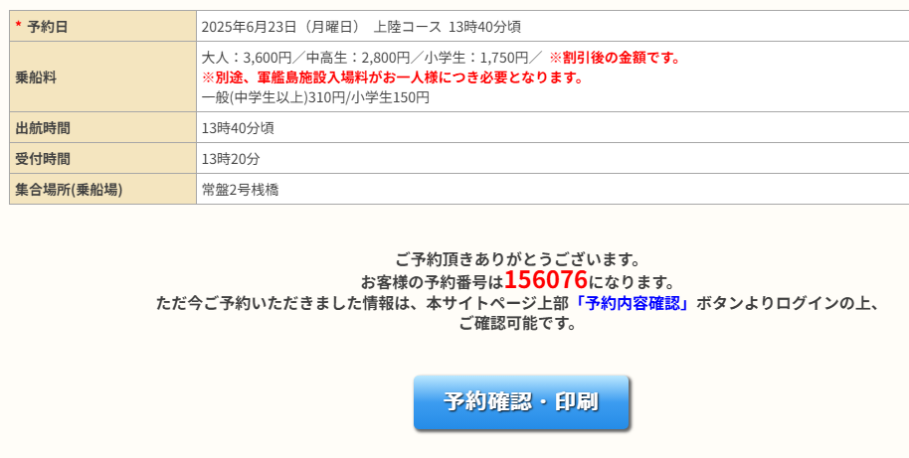
変更

乗船日の乗船料と上陸料を取得し、表示

画面レイアウト |  |  |  |  |  |  | 作成者 | KD竹下
システム名 |  | 予約システム |  |  |  |  | 作成日 | 2025-09-04
機能ID |  | － | 機能名称 | 2. 予約機能 |  |  | 更新者 | －
画面ID |  | － | 画面名称 | 2-5-1. 予約内容確認 |  |  | 更新日 | －

ページ： | TOP＞「予約内容確認」バナー＞予約内容確認
URL： | https://www.gunkanjima-tour.jp/
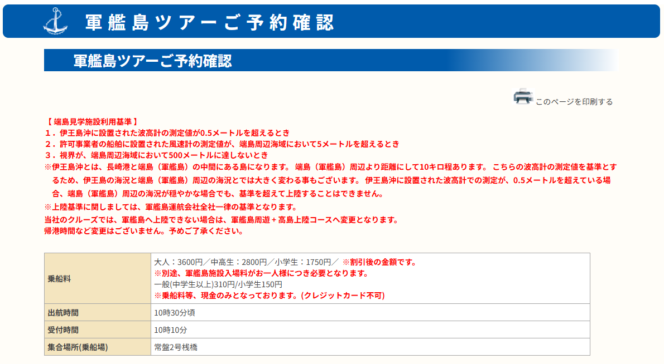

変更

変更

乗船日の乗船料と上陸料を取得し、表示

画面レイアウト |  |  |  |  |  |  | 作成者 | KD竹下
システム名 |  | 予約システム |  |  |  |  | 作成日 | 2025-09-04
機能ID |  | － | 機能名称 | 2. 予約機能 |  |  | 更新者 | －
画面ID |  | － | 画面名称 | 2-5-2. 予約内容確認 |  |  | 更新日 | －

乗船日の乗船料と上陸料を取得し、表示
ページ： | TOP＞「予約内容確認」バナー＞予約内容確認 |  |  |  | ・ | 「2-5-1. 予約確認画面」箇所へバナーを
URL： | https://www.gunkanjima-tour.jp/ |  |  |  |  | 設置するため、この箇所への設置なし。

画面レイアウト |  |  |  |  |  |  | 作成者 | KD竹下
システム名 |  | 予約システム |  |  |  |  | 作成日 | 2025-09-04
機能ID |  | － | 機能名称 | 2. 予約機能 |  |  | 更新者 | －
画面ID |  | － | 画面名称 | 2-6. 料金改定のお知らせ |  |  | 更新日 | －

追加
 |  |  |  |  | ・ | 「料金改定のお知らせ」バナーがクリック
 |  |  |  |  |  | されると、左記PDFファイルを表示する。

新料金は、料金確定後
その内容へ変更する。

3. 管理者機能
画面レイアウト |  |  |  |  | 作成者 | KD竹下
システム名 |  | 予約システム |  |  | 作成日 | 2025-09-04
機能ID |  | － | 機能名称 | 3. 管理者機能 | 更新者 | －
画面ID |  | － | 画面名称 | 3-1. 予約データ登録確認 | 更新日 | －

ページ： | TOP＞予約データ＞予約データ登録確認
URL： | http://gunkanj-tour.xsrv.jp/reserve/manage/

乗船日の乗船料と上陸料を取得し、集計・表示

画面レイアウト |  |  |  |  | 作成者 | KD竹下
システム名 |  | 予約システム |  |  | 作成日 | 2025-09-04
機能ID |  | － | 機能名称 | 3. 管理者機能 | 更新者 | －
画面ID |  | － | 画面名称 | 3-2. 予約データ登録完了 | 更新日 | －

ページ： | TOP＞予約データ＞予約データ登録完了
URL： | http://gunkanj-tour.xsrv.jp/reserve/manage/
画面イメージ無し（予約登録ができないため） 内部処理で集計

画面の対応なし

画面レイアウト |  |  |  |  | 作成者 | KD竹下
システム名 |  | 予約システム |  |  | 作成日 | 2025-09-04
機能ID |  | － | 機能名称 | 3. 管理者機能 | 更新者 | －
画面ID |  | － | 画面名称 | 3-3. 予約データ更新 | 更新日 | －

ページ： | TOP＞予約データ＞予約データ更新
URL： | http://gunkanj-tour.xsrv.jp/reserve/manage/

乗船日の乗船料と上陸料を取得し、表示

画面レイアウト |  |  |  |  | 作成者 | KD竹下
システム名 |  | 予約システム |  |  | 作成日 | 2025-09-04
機能ID |  | － | 機能名称 | 3. 管理者機能 | 更新者 | －
画面ID |  | － | 画面名称 | 3-4. 予約データ更新確認 | 更新日 | －

ページ： | TOP＞予約データ＞予約データ更新確認
URL： | http://gunkanj-tour.xsrv.jp/reserve/manage/

乗船日の乗船料と上陸料を取得し、集計・表示

乗船日の乗船料と上陸料を取得し、表示

画面レイアウト |  |  |  |  | 作成者 | KD竹下
システム名 |  | 予約システム |  |  | 作成日 | 2025-09-04
機能ID |  | － | 機能名称 | 3. 管理者機能 | 更新者 | －
画面ID |  | － | 画面名称 | 3-5. 予約データ更新登録 | 更新日 | －

ページ： | TOP＞予約データ＞予約データ更新登録
URL： | http://gunkanj-tour.xsrv.jp/reserve/manage/
画面イメージ無し（予約登録ができないため） 内部処理で集計

画面の対応なし

